Ghi chú
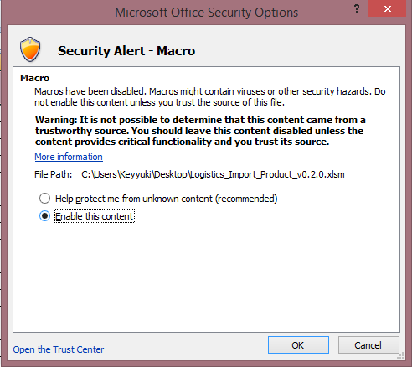
Các lưu ý khi sử dụng version 0.1.7
1 | Không thay đổi thứ tự của các worksheet
2 | Không thay đổi thứ tự hay đổi tên gọi các cột trong từng worksheet
3 | Các cột có màu | là những cột thông tin bắt buộc phải điền
4 | Di chuột lên các cột có biểu tượng |  | để đọc ghi chú cho cột đó
5 | Tham khảo dữ liệu mẫu ở các worksheet để hiểu rõ hơn cách tổ chức dữ liệu
6 | Mở Macros theo hướng dẫn dưới đây

Khi mở file, Excel sẽ có cảnh báo với bạn
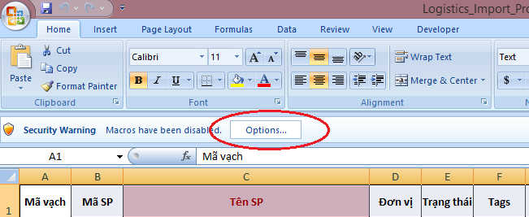

Bấm vào Option để mở hộp thoại tùy chỉnh, chọn "Enable this content" bấm OK

